Generell informasjon
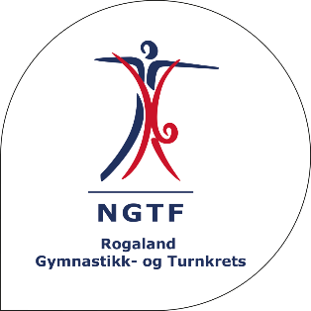
 | PÅMELDINGSSKJEMA TEAMGYM
 | 3. kretskonkurranse, TeamGym, Enkelt Apparater 2026 - Ålgård Turn

 | 19. - 20. September 2026

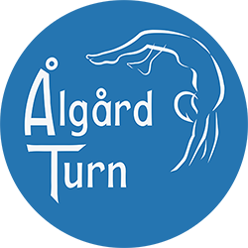
MERK AT PÅMELDINGSSKJEMAET GJELDER SAMLET FOR HELE FORENINGEN!
Påmeldingsskjema består av 5 ulike ark. Fyll inn alle så nøye dere kan.
Deltageravgift vil bli fakturert klubb etter at påmeldingsfristen har gått ut.

Påmeldingsfrist: | 2026-09-10
Ved påmelding etter fristen blir dere fakturert kr 50 ekstra pr. gymnast.

Påmelding |  | FOR ARRANGØR
Klubbnavn: |  | Totaler ved påmelding | Antall | Pris | Sum
 |  | Aspiranter | 0 | kr 250 | -
Kontaktperson 1: |  | Rekrutter | 0 | kr 250 | -
Navn: |  | Juniorer | 0 | kr 250 | -
Mobil: |  | Seniorer | 0 | kr 250 | -
Epost: |  | Sum å betale (+300 kr per lag) | 0 | kr 300 | -
 |  |  |  |  | -
Kontaktperson 2:
Navn: |  | Til garderobe
Mobil: |  | Antall gutter: | 0
Epost: |  | Antall jenter: | 0

Fakturainformasjon:
Adresse:
Epost:
Org.nr.ved EHF:

